상품제안서
송월타올 40수 170g | 상품코드: F07426

 |  |  |  |  |  |  | 02-412-0044 | www.easy1.co.kr
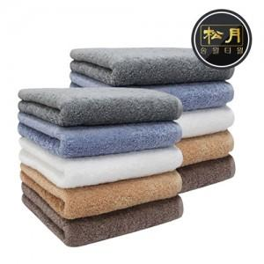

【상세/제작정보】 | 고급 면 40수 170g 수건으로 적당한 중량감의 송월타올

【인쇄/포장옵션】 | 실크, 자수 / 포장지포장

【공급단가】 | 수량 | 100~ | 300~ | 500~ | 1,000~ | 3,000~
*VAT별도 | 단가 | 4,970원 | 4,790원 | 4,610원 | 4,430원 | 4,260원

【상품 URL】 | https://dev.easy1.co.kr:443/src/goods_detail.php?gdno=7426

